Sheet1
缺陷报告编号 | 缺陷标题 | 关联用例 | 缺陷的优先级 | 缺陷的复现步骤 | 备注和运行说明
Bug_OA_JCSJ_001 | 添加员工类型时，输入数据长度为1位的汉字能添加成功 | TestCase_OA_BasicData_Jobcategory_AddJobCa_0003 | P4 | 1.点击【添加工作类型】 2.在【新增类别】界面输入"程" 3.点击【确定】按钮 | 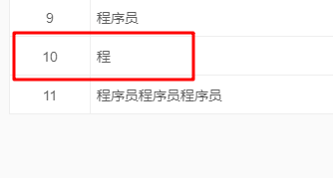
Bug_OA_JCSJ_002 | 添加员工类型时，输入数据长度为9位的汉字能添加成功 | TestCase_OA_BasicData_Jobcategory_AddJobCa_0004 | P4 | 1.点击【添加工作类型】 2.在【新增类别】界面输入"程序员程序员程序员" 3.点击【确定】按钮 | 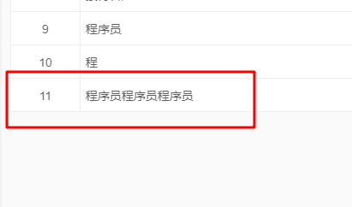
Bug_OA_JCSJ_003 | 添加员工类型时，输入数据带标点能添加成功 | TestCase_OA_BasicData_Jobcategory_AddJobCa_0005 | P4 | 1.点击【添加工作类型】 2.在【新增类别】界面输入"程，序员" 3.点击【确定】按钮 | 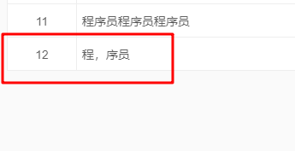
Bug_OA_JCSJ_004 | 添加员工类型时，输入数据为纯数字能添加成功 | TestCase_OA_BasicData_Jobcategory_AddJobCa_0006 | P4 | 1.点击【添加工作类型】 2.在【新增类别】界面输入"123456" 3.点击【确定】按钮 | 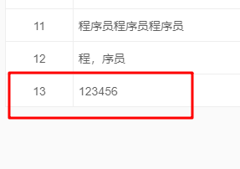
Bug_OA_JCSJ_005 | 添加员工类型时，输入数据为大写字母能添加成功 | TestCase_OA_BasicData_Jobcategory_AddJobCa_0007 | P4 | 1.点击【添加工作类型】 2.在【新增类别】界面输入"ITA" 3.点击【确定】按钮 | 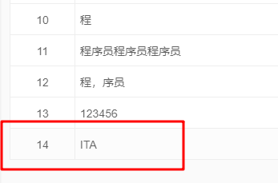
Bug_OA_JCSJ_006 | 添加员工类型时，输入数据为特殊符号能添加成功 | TestCase_OA_BasicData_Jobcategory_AddJobCa_0008 | P4 | 1.点击【添加工作类型】 2.在【新增类别】界面输入"?!@" 3.点击【确定】按钮
Bug_OA_JCSJ_007 | 编辑员工类型时，输入数据长度为1位的汉字能编辑成功 | TestCase_OA_BasicData_Jobcategory_EditJobCa_0013 | P4 | 1.点击【编辑工作类型】 2.在【新增类别】界面输入"程" 3.点击【确定】按钮
Bug_OA_JCSJ_008 | 编辑员工类型时，输入数据长度为9位的汉字能编辑成功 | TestCase_OA_BasicData_Jobcategory_EditJobCa_0014 | P4 | 1.点击【编辑工作类型】 2.在【新增类别】界面输入"程序员程序员程序员" 3.点击【确定】按钮
Bug_OA_JCSJ_009 | 编辑员工类型时，输入数据带标点能编辑成功 | TestCase_OA_BasicData_Jobcategory_EditJobCa_0015 | P4 | 1.点击【编辑工作类型】 2.在【新增类别】界面输入"程，序员" 3.点击【确定】按钮
Bug_OA_JCSJ_010 | 编辑员工类型时，输入数据为纯数字能编辑成功 | TestCase_OA_BasicData_Jobcategory_EditJobCa_0016 | P4 | 1.点击【编辑工作类型】 2.在【新增类别】界面输入"123456" 3.点击【确定】按钮
Bug_OA_JCSJ_011 | 编辑员工类型时，输入数据为大写字母能编辑成功 | TestCase_OA_BasicData_Jobcategory_EditJobCa_0017 | P4 | 1.点击【编辑工作类型】 2.在【新增类别】界面输入"ITA" 3.点击【确定】按钮
Bug_OA_JCSJ_012 | 编辑员工类型时，输入数据为特殊符号能编辑成功 | TestCase_OA_BasicData_Jobcategory_EditJobCa_0019 | P4 | 1.点击【编辑工作类型】 2.在【新增类别】界面输入"?!@" 3.点击【确定】按钮 | 